流程说明
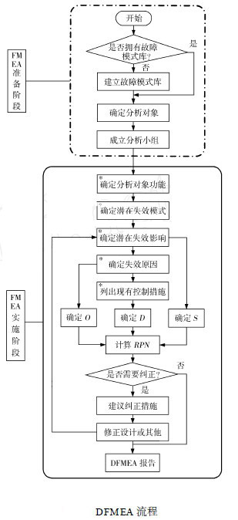
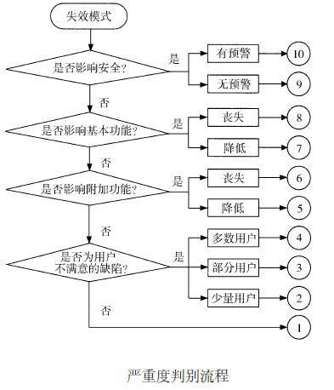

评分标准 |  | 评分标准 |  | 评分标准
严重度 | 评分 | 频率 | 评分 | 探测度 | 评分
失效模式的严重程度 |  | 失效发生的频率 |  | 过程控制对失效模式的可探测程度
低 | 1-3分 | 低 | 1-3分 | 容易 | 1-3分
中 | 4-6分 | 中 | 4-6分 | 中等 | 4-6分
高 | 7-9分 | 高 | 7-9分 | 难 | 7-9分
极高 | 10分 | 极高 | 10分 | 极难 | 10分

